2021UPS发货注意事项
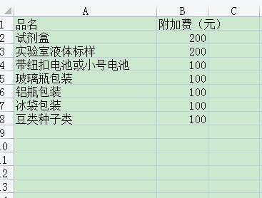
此价格可以走、各种食品、药品、化妆品、茶叶、老干妈、火锅料。纽扣电池。粉末、液体、多色颜料、染料、只要有任何工厂鉴定报告就可以原品名出、也可出化工品单独报关件 | ups燃油费： | https://www.ups.com/cn/zh/shipping/surcharges/fuel-surcharges.page
注意事项：上海退回的快件，每票有100元的退费 | 点此链接可直接查询燃油附加费↑
计费方式=基价*当月燃油*1.3+30

温馨提示：贵司一旦交货，我司则视已阅读并默认以上所有内容!

上海千邦货运代理有限公司，上海市松江区桃源西路西侧， 021-58075107，18821227918，李先生，WWW.QB-56.COM

